mapa1
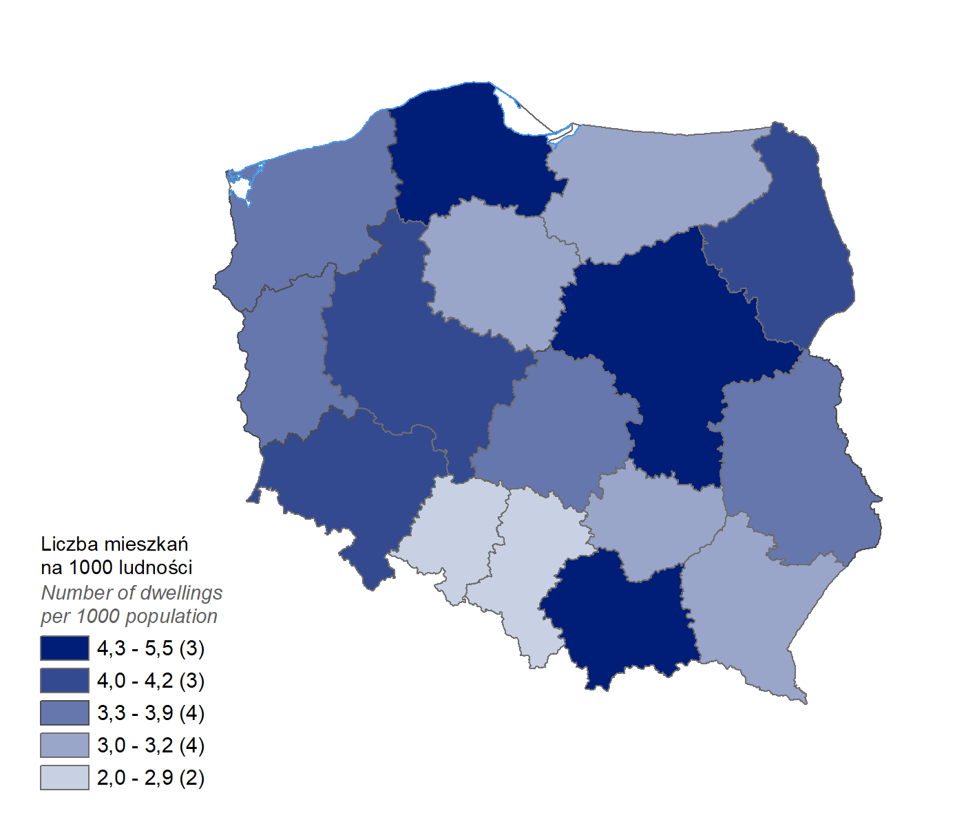
Mieszkania oddane do użytkowania w 1-3 kwartale 2024 r. w przeliczeniu na 1 tys. ludności
Województwo
pomorskie | 5.5
mazowieckie | 4.8
małopolskie | 4.3
dolnośląskie | 4.1
podlaskie | 4.1
wielkopolskie | 4.1
lubelskie | 3.9
łódzkie | 3.7
zachodniopomorskie | 3.7
lubuskie | 3.4
podkarpackie | 3.2
świętokrzyskie | 3.1
kujawsko-pomorskie | 3.0
warmińsko-mazurskie | 3.0
śląskie | 2.9
opolskie | 2.0

wykres 1
Struktura powierzchni użytkowej budynków niemieszkalnych oddanych do użytkowania w 1-3 kwartale 2024 r.
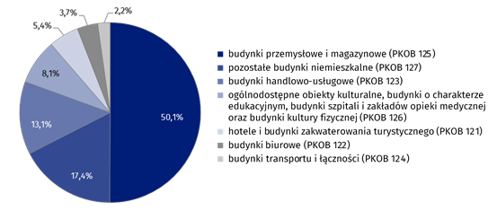
(PKOB 125) budynki przemysłowe i magazynowe | 50.1%
(PKOB 127) pozostałe budynki niemieszkalne | 17.4%
(PKOB 123) budynki handlowo-usługowe | 13.1%
(PKOB 126) ogólnodostępne obiekty kulturalne, budynki o charakterze edukacyjnym, budynki szpitali i zakładów opieki medycznej oraz budynki kultury fizycznej | 8.1%
(PKOB 121) hotele i budynki zakwaterowania turystycznego | 5.4%
(PKOB 122) budynki biurowe | 3.7%
(PKOB 124) budynki transportu i łączności | 2.2%

wykres 2
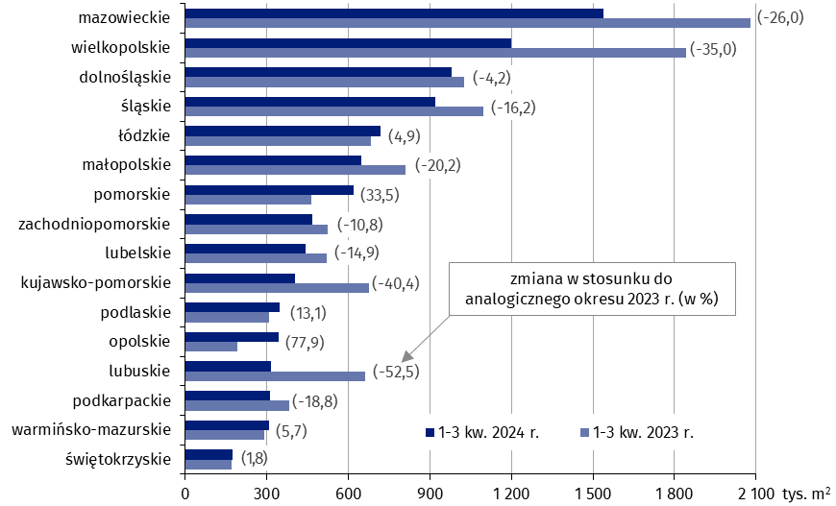
Powierzchnia użytkowa budynków niemieszkalnych oddanych do użytkowania w 1-3 kwartale 2024 r. według województw (tys. m2)
 | 1-3 kw. 2024 r. | 1-3 kw. 2023 r. | Zmiana
świętokrzyskie | 172,838 | 169,827 | (1.8)
warmińsko-mazurskie | 307,057 | 290,406 | (5.7)
podkarpackie | 312,161 | 384,212 | (-18.8)
lubuskie | 314,149 | 661,373 | (-52.5)
opolskie | 344,697 | 193,725 | (77.9)
podlaskie | 349,160 | 308,792 | (13.1)
kujawsko-pomorskie | 403,813 | 677,789 | (-40.4)
lubelskie | 443,730 | 521,478 | (-14.9)
zachodniopomorskie | 467,432 | 524,253 | (-10.8)
pomorskie | 618,424 | 463,371 | (33.5)
małopolskie | 646,516 | 810,279 | (-20.2)
łódzkie | 718,612 | 684,749 | (4.9)
śląskie | 919,364 | 1,096,840 | (-16.2)
dolnośląskie | 981,908 | 1,024,478 | (-4.2)
wielkopolskie | 1,198,769 | 1,844,172 | (-35.0)
mazowieckie | 1,539,465 | 2,081,318 | (-26.0)

wykres 3
Powierzchnia użytkowa budynków biurowych oddanych do użytkowania w 1-3 kwartale 2024 r. według województw (tys. m2)

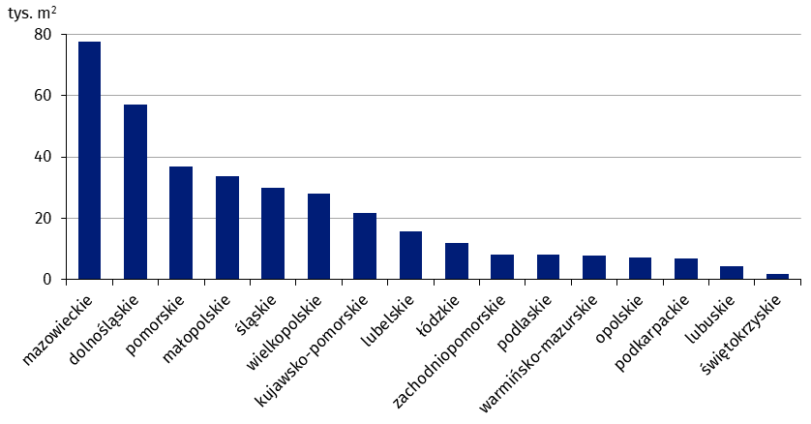
mazowieckie | 77,640
dolnośląskie | 56,998
pomorskie | 36,980
małopolskie | 33,772
śląskie | 30,083
wielkopolskie | 28,174
kujawsko-pomorskie | 21,657
lubelskie | 15,701
łódzkie | 11,936
zachodniopomorskie | 8,156
podlaskie | 8,138
warmińsko-mazurskie | 7,809
opolskie | 7,249
podkarpackie | 7,019
lubuskie | 4,274
świętokrzyskie | 1,861

wykres 4
Powierzchnia użytkowa budynków handlowo-usługowych oddanych do użytkowania w 1-3 kwartale 2024 r. według województw (tys. m2)

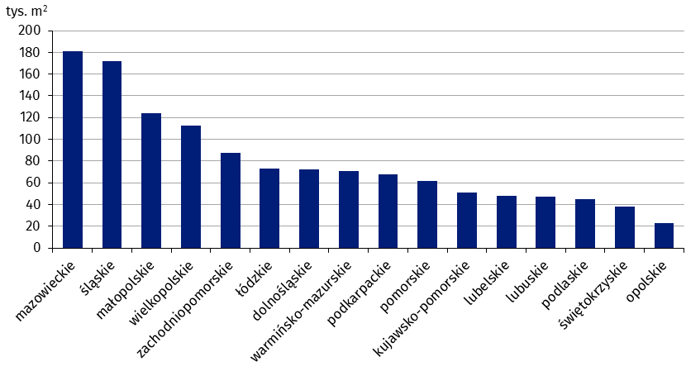
mazowieckie | 181,217
śląskie | 171,872
małopolskie | 123,837
wielkopolskie | 112,942
zachodniopomorskie | 87,680
łódzkie | 72,843
dolnośląskie | 72,599
warmińsko-mazurskie | 71,177
podkarpackie | 67,886
pomorskie | 61,559
kujawsko-pomorskie | 50,968
lubelskie | 47,998
lubuskie | 47,026
podlaskie | 45,234
świętokrzyskie | 38,100
opolskie | 23,252

wykres 5
Powierzchnia użytkowa budynków przemysłowych oddanych do użytkowania w 1-3 kwartale 2024 r. według województw (tys. m2)
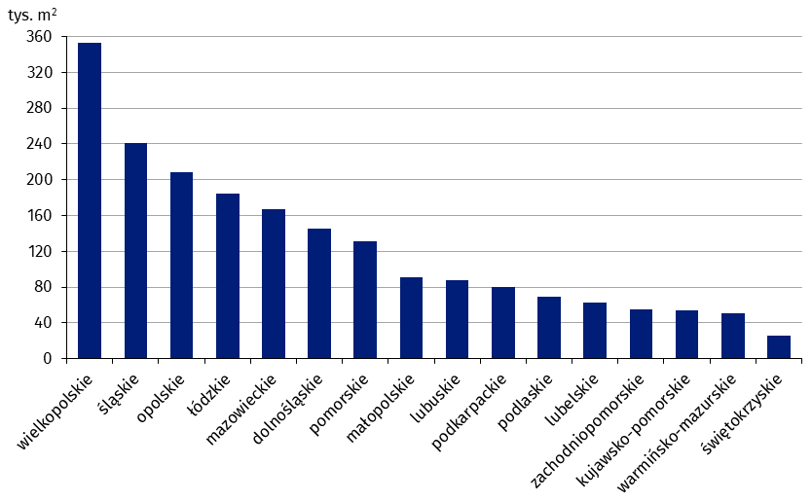
wielkopolskie | 352,687
śląskie | 241,263
opolskie | 208,088
łódzkie | 184,626
mazowieckie | 166,860
dolnośląskie | 145,291
pomorskie | 130,887
małopolskie | 90,838
lubuskie | 87,655
podkarpackie | 79,939
podlaskie | 69,282
lubelskie | 62,893
zachodniopomorskie | 55,340
kujawsko-pomorskie | 53,711
warmińsko-mazurskie | 50,854
świętokrzyskie | 25,486

wykres 6
Powierzchnia użytkowa budynków magazynowych oddanych do użytkowania w 1-3 półroczu 2024 r. według województw (tys. m2)
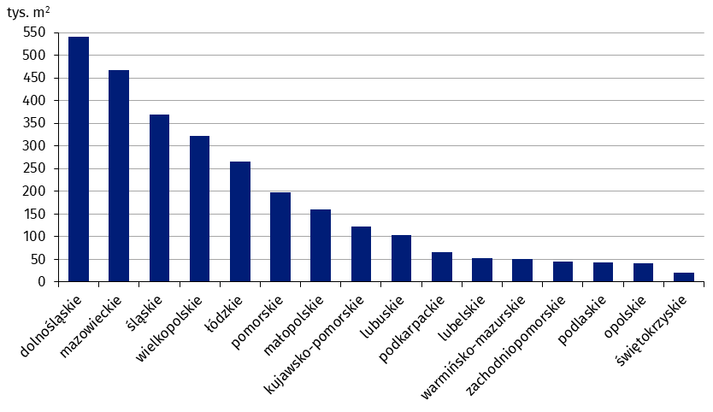
dolnośląskie | 541,337
mazowieckie | 467,138
śląskie | 369,318
wielkopolskie | 322,087
łódzkie | 265,995
pomorskie | 197,986
małopolskie | 159,832
kujawsko-pomorskie | 121,541
lubuskie | 103,669
podkarpackie | 65,400
lubelskie | 52,666
warmińsko-mazurskie | 51,427
zachodniopomorskie | 46,027
podlaskie | 43,783
opolskie | 40,918
świętokrzyskie | 20,432

wykres 7
Powierzchnia użytkowa budynków gospodarstw rolnych oddanych do użytkowania w 1-3 kwartale 2024 r. według województw (tys. m2)
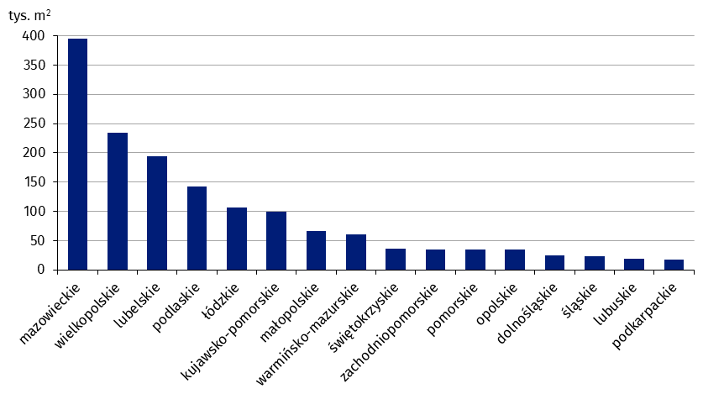
mazowieckie | 395,620
wielkopolskie | 233,858
lubelskie | 194,774
podlaskie | 142,389
łódzkie | 105,939
kujawsko-pomorskie | 98,885
małopolskie | 66,622
warmińsko-mazurskie | 60,550
świętokrzyskie | 35,840
zachodniopomorskie | 35,280
pomorskie | 34,594
opolskie | 34,396
dolnośląskie | 24,714
śląskie | 23,109
lubuskie | 18,743
podkarpackie | 17,371

wykres 8
Struktura powierzchni użytkowej nowych budynków niemieszkalnych, na których budowę wydano pozwolenia w 1-3 kwartale 2024 r.
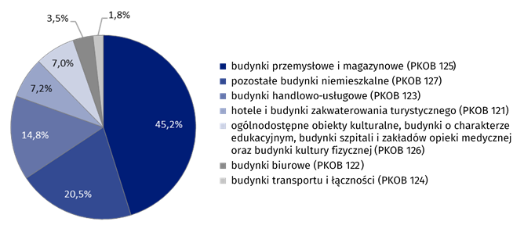
(PKOB 125) budynki przemysłowe i magazynowe | 45.2%
(PKOB 127) pozostałe budynki niemieszkalne | 20.5%
(PKOB 123) budynki handlowo-usługowe | 14.8%
(PKOB 121) hotele i budynki zakwaterowania turystycznego | 7.2%
(PKOB 126) ogólnodostępne obiekty kulturalne, budynki o charakterze edukacyjnym, budynki szpitali i zakładów opieki medycznej oraz budynki kultury fizycznej | 7.0%
(PKOB 122) budynki biurowe | 3.5%
(PKOB 124) budynki transportu i łączności | 1.8%

wykres 9
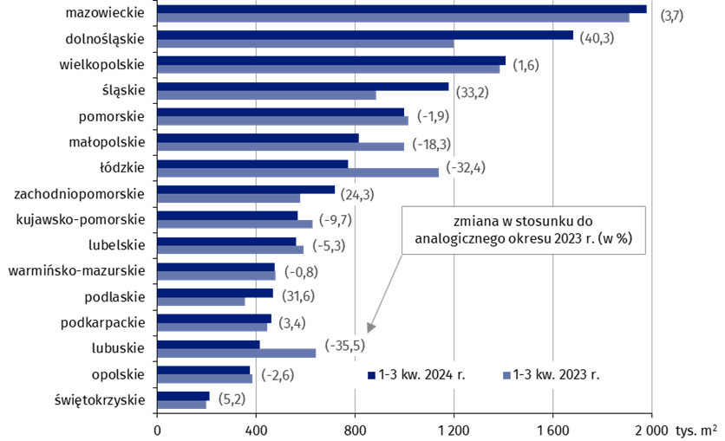
Powierzchnia użytkowa nowych budynków niemieszkalnych, na których budowę wydano pozwolenia w 1-3 kwartale 2024 r. według województw (tys. m2)
 | 1-3 kw. 2023 r. | 1-3 kw. 2024 r. | Zmiana
świętokrzyskie | 199,471 | 209,862 | (5.2)
opolskie | 382,990 | 372,971 | (-2.6)
lubuskie | 641,363 | 413,824 | (-35.5)
podkarpackie | 444,573 | 459,673 | (3.4)
podlaskie | 354,611 | 466,839 | (31.6)
warmińsko-mazurskie | 478,953 | 475,134 | (-0.8)
lubelskie | 592,292 | 560,729 | (-5.3)
kujawsko-pomorskie | 628,748 | 567,657 | (-9.7)
zachodniopomorskie | 576,303 | 716,559 | (24.3)
łódzkie | 1,137,922 | 769,571 | (-32.4)
małopolskie | 996,151 | 814,319 | (-18.3)
pomorskie | 1,015,772 | 996,135 | (-1.9)
śląskie | 883,286 | 1,176,366 | (33.2)
wielkopolskie | 1,384,436 | 1,406,589 | (1.6)
dolnośląskie | 1,197,461 | 1,679,938 | (40.3)
mazowieckie | 1,908,375 | 1,979,035 | (3.7)

